Activité
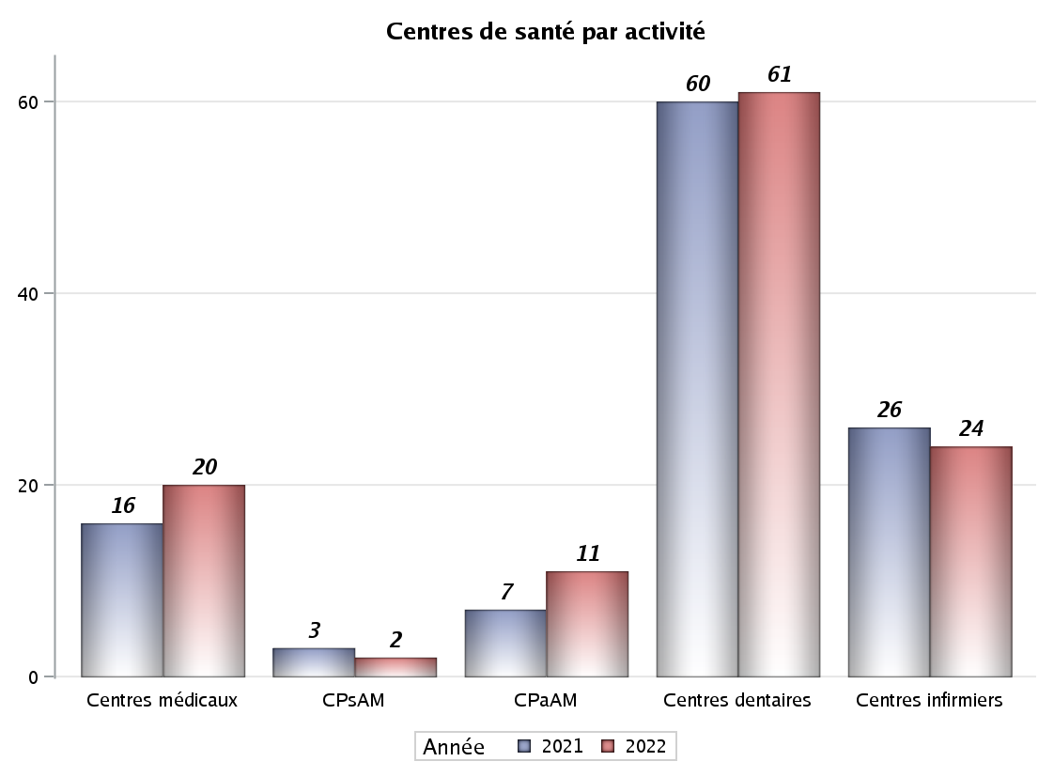

Implantation
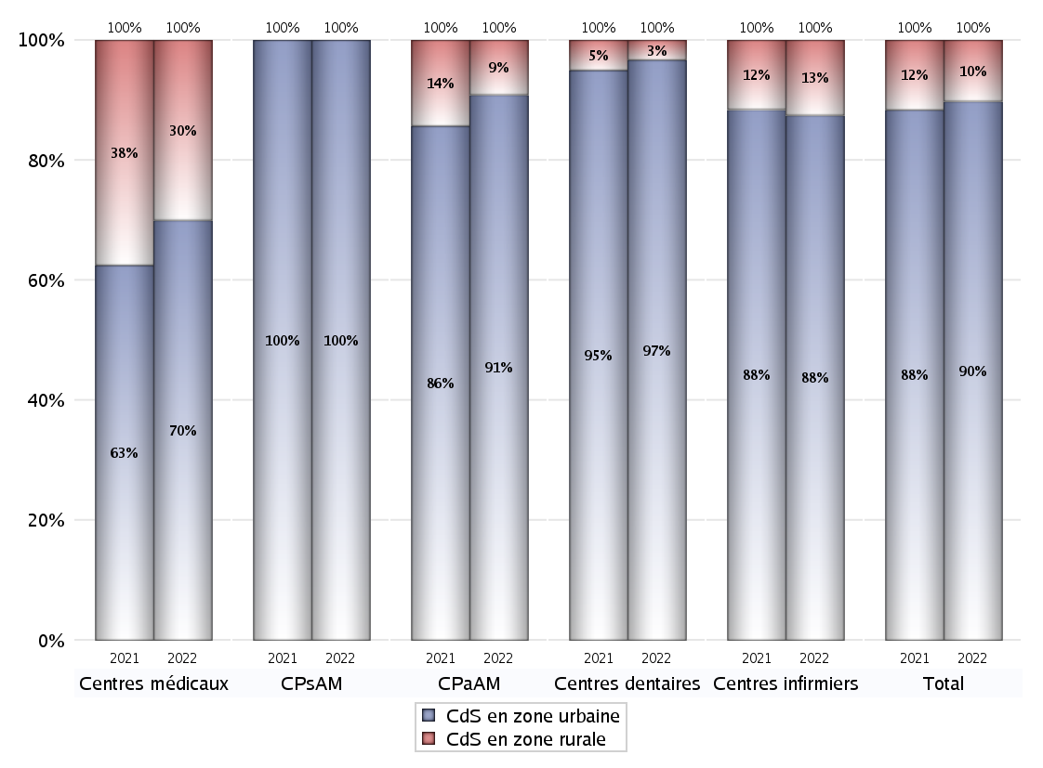
ZONE D'IMPLANTATION DES CENTRES
 | centres médicaux |  |  | Centres de santé polyvalents sans auxiliaires médicaux CPsAM |  | Centres de santé polyvalents avec auxiliaires médicaux CPaAM |  | Total centres à activité médicale | Centres de santé dentaires |  |  | Centres de santé infirmiers |  | Grand Total | Dont centres de santé pluri professionnels
 | avec MG et avec auxiliaires médicaux | avec MG et sans auxiliaires médicaux | sans MG | avec MG | sans MG | avec MG | sans MG |  | avec MG et avec auxiliaires médicaux | avec MG et sans auxiliaires médicaux | sans MG | avec MG | sans MG
CdS en zone urbaine | 2 | 8 | 4 | 2 | 0 | 6 | 4 | 26 | 0 | 0 | 59 | 0 | 21 | 106 | 9
Sous total zone urbaine | 14 |  |  | 2 |  | 10 |  |  | 59 |  |  | 21
Dont QPV | 0 | 0 | 0 | 0 | 0 | 0 | 0 | 0 | 0 | 0 | 6 | 0 | 1 | 7 | 0
Dont quartier vécu | 0 | 0 | 0 | 0 | 0 | 0 | 0 | 0 | 0 | 0 | 0 | 0 | 1 | 1 | 0
Dont zone prioritaire du SROS | 1 | 7 | 2 | 1 | 0 | 5 | 1 | 17 | 0 | 0 | 8 | 0 | 1 | 26 | 7
CdS en zone rurale | 0 | 6 | 0 | 0 | 0 | 1 | 0 | 7 | 0 | 1 | 1 | 0 | 3 | 12 | 1
Sous total zone rurale | 6 |  |  | 0 |  | 1 |  |  | 2 |  |  | 3
Dont zone prioritaire du SROS | 0 | 6 | 0 | 0 | 0 | 1 | 0 | 7 | 0 | 1 | 1 | 0 | 0 | 9 | 1
Total(sous total zone urbaine + sous total zone rurale) | 20 |  |  | 2 |  | 11 |  | 33 | 61 |  |  | 24 |  | 118 | 10

Gestionnaires
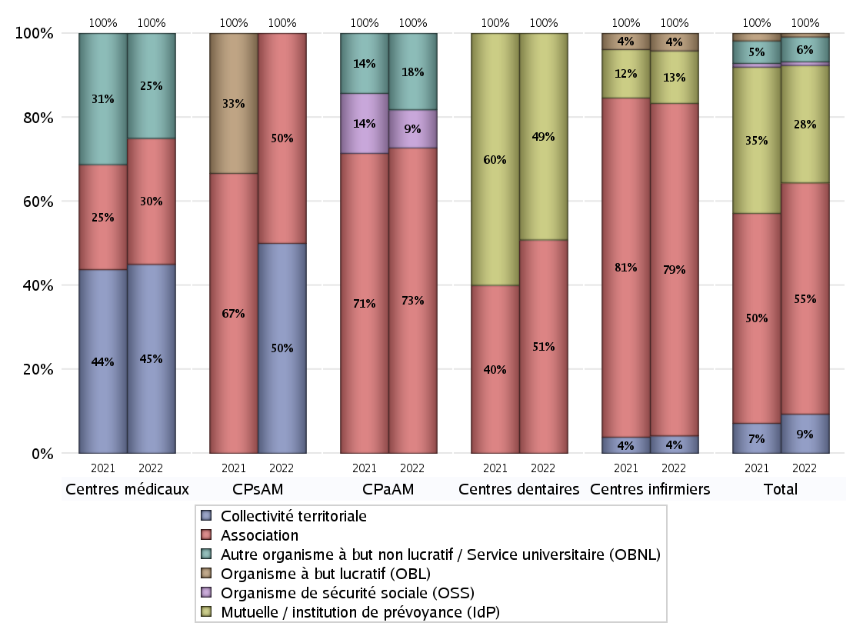
NOMBRE DE CENTRES DE SANTE PAR GESTIONNAIRE
 | centres médicaux |  |  | Centres de santé polyvalents sans auxiliaires médicaux CPsAM |  | Centres de santé polyvalents avec auxiliaires médicaux CPaAM |  | Total centres à activité médicale | Centres de santé dentaires |  |  | Centres de santé infirmiers |  | Grand Total | Dont centres de santé pluri professionnels
 | avec MG et avec auxiliaires médicaux | avec MG et sans auxiliaires médicaux | sans MG | avec MG | sans MG | avec MG | sans MG |  | avec MG et avec auxiliaires médicaux | avec MG et sans auxiliaires médicaux | sans MG | avec MG | sans MG
Collectivité territoriale | 0 | 9 | 0 | 1 | 0 | 0 | 0 | 10 | 0 | 0 | 0 | 0 | 1 | 11 | 1
Sous total Collectivité territoriale | 9 |  |  | 1 |  | 0 |  |  | 0 |  |  | 1
Association | 1 | 2 | 3 | 1 | 0 | 4 | 4 | 15 | 0 | 1 | 30 | 0 | 19 | 65 | 5
Sous total Association | 6 |  |  | 1 |  | 8 |  |  | 31 |  |  | 19
Mutuelle / institution de prévoyance (IdP) | 0 | 0 | 0 | 0 | 0 | 0 | 0 | 0 | 0 | 0 | 30 | 0 | 3 | 33 | 0
Sous total IdP | 0 |  |  | 0 |  | 0 |  |  | 30 |  |  | 3
Organisme de sécurité sociale (OSS) | 0 | 0 | 0 | 0 | 0 | 1 | 0 | 1 | 0 | 0 | 0 | 0 | 0 | 1 | 1
Sous total OSS | 0 |  |  | 0 |  | 1 |  |  | 0 |  |  | 0
Autre organisme à but non lucratif / Service universitaire (OBNL) | 1 | 3 | 1 | 0 | 0 | 2 | 0 | 7 | 0 | 0 | 0 | 0 | 0 | 7 | 3
Sous total OBNL | 5 |  |  | 0 |  | 2 |  |  | 0 |  |  | 0
Organisme à but lucratif (OBL) | 0 | 0 | 0 | 0 | 0 | 0 | 0 | 0 | 0 | 0 | 0 | 0 | 1 | 1 | 0
Sous total OBL | 0 |  |  | 0 |  | 0 |  |  | 0 |  |  | 1
Autre organisme à but lucratif | 0 | 0 | 0 | 0 | 0 | 0 | 0 | 0 | 0 | 0 | 0 | 0 | 0 | 0 | 0
Sous total Autre OBL | 0 |  |  | 0 |  | 0 |  |  | 0 |  |  | 0
Etablissement de santé (ES) | 0 | 0 | 0 | 0 | 0 | 0 | 0 | 0 | 0 | 0 | 0 | 0 | 0 | 0 | 0
Sous total ES | 0 |  |  | 0 |  | 0 |  |  | 0 |  |  | 0
Etat | 0 | 0 | 0 | 0 | 0 | 0 | 0 | 0 | 0 | 0 | 0 | 0 | 0 | 0 | 0
Sous total SU | 0 |  |  | 0 |  | 0 |  |  | 0 |  |  | 0
Total | 20 |  |  | 2 |  | 11 |  | 33 | 61 |  |  | 24 |  | 118 | 10

Effectifs
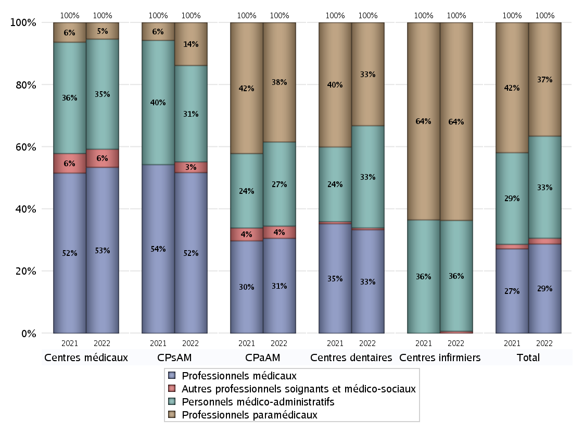
EFFECTIFS DES CENTRES
 | centres médicaux | Centres de santé polyvalents sans auxiliaires médicaux CPsAM | Centres de santé polyvalents avec auxiliaires médicaux CPaAM | Total centres à activité médicale | Centres de santé dentaires | Centres de santé infirmiers | Grand Total
Professionnels médicaux (1) | 101 | 15 | 70 | 186 | 231 | 0 | 417
Dont Médecins généralistes | 72 | 8 | 21 | 101 | 1 | 0 | 102
Dont Autres médecins spécialistes | 23 | 3 | 37 | 63 | 2 | 0 | 65
Dont Sages-Femmes | 3 | 2 | 5 | 10 | 0 | 0 | 10
Dont Chrirurgiens dentistes | 0 | 2 | 7 | 9 | 228 | 0 | 237
Dont Autres professionnels médicaux | 3 | 0 | 0 | 3 | 0 | 0 | 3
Professionnels paramédicaux (2) | 10 | 4 | 88 | 102 | 230 | 198 | 530
Dont Infirmiers | 6 | 1 | 10 | 17 | 0 | 196 | 213
Dont Assistants dentaires | 0 | 3 | 2 | 5 | 229 | 0 | 234
Dont Autres | 4 | 0 | 76 | 80 | 1 | 2 | 83
Pharmaciens (3) | 0 | 0 | 0 | 0 | 0 | 0 | 0
Total Professionnels de santé (1)+(2)(+3) | 111 | 19 | 158 | 288 | 461 | 198 | 947
Autres professionnels soignants et médico-sociaux (4) | 11 | 1 | 9 | 21 | 4 | 2 | 27
Personnels médico-administratifs (5) | 67 | 9 | 62 | 138 | 228 | 111 | 477
Total (1)+(2)+(3)+(4)+(5) | 189 | 29 | 229 | 447 | 693 | 311 | 1451

Fonctionnement
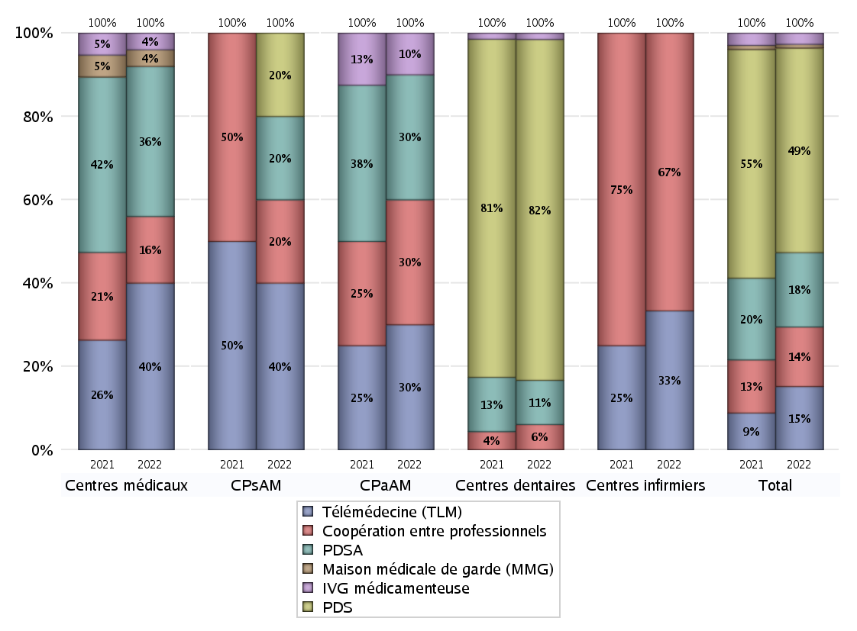
FONCTIONNEMENT(PDSA/MMG/IVG/TLM/PPR/COOP)
 | centres médicaux |  |  | Centres de santé polyvalents sans auxiliaires médicaux CPsAM |  | Centres de santé polyvalents avec auxiliaires médicaux CPaAM |  | Total centres à activité médicale | Centres de santé dentaires |  |  | Centres de santé infirmiers |  | Grand Total | Dont centres de santé pluri professionnels
 | avec MG et avec auxiliaires médicaux | avec MG et sans auxiliaires médicaux | sans MG | avec MG | sans MG | avec MG | sans MG |  | avec MG et avec auxiliaires médicaux | avec MG et sans auxiliaires médicaux | sans MG | avec MG | sans MG
PDSA au sein du centre | 1 | 1 | 0 | 0 | 0 | 1 | 2 | 5 | 0 | 0 | 7 | 0 | 0 | 12 | 2
PDSA en dehors du centre | 0 | 7 | 0 | 1 | 0 | 0 | 0 | 8 | 0 | 0 | 0 | 0 | 0 | 8 | 0
Sous total 1 PDSA | 1 | 8 | 0 | 1 | 0 | 1 | 2 | 13 | 0 | 0 | 7 | 0 | 0 | 20 | 2
Sous total PDSA | 9 |  |  | 1 |  | 3 |  |  | 7 |  |  | 0
PDS au sein du centre | 0 | 0 | 0 | 1 | 0 | 0 | 0 | 1 | 0 | 0 | 53 | 0 | 0 | 54 | 0
PDS en dehors du centre | 0 | 0 | 0 | 0 | 0 | 0 | 0 | 0 | 0 | 0 | 1 | 0 | 0 | 1 | 0
Sous Total 1 PDS | 0 | 0 | 0 | 1 | 0 | 0 | 0 | 1 | 0 | 0 | 54 | 0 | 0 | 55 | 0
Sous total PDS | 0 |  |  | 1 |  | 0 |  |  | 54 |  |  | 0
Maison médicale de garde (MMG) | 0 | 1 | 0 | 0 | 0 | 0 | 0 | 1 | 0 | 0 | 0 | 0 | 0 | 1 | 0
Sous total MMG | 1 |  |  | 0 |  | 0 |  |  | 0 |  |  | 0
IVG instrumentale | 0 | 0 | 0 | 0 | 0 | 0 | 0 | 0 | 0 | 0 | 0 | 0 | 0 | 0 | 0
Sous total IVGI | 0 |  |  | 0 |  | 0 |  |  | 0 |  |  | 0
IVG médicamenteuse | 0 | 1 | 0 | 0 | 0 | 1 | 0 | 2 | 0 | 1 | 0 | 0 | 0 | 3 | 1
Sous total IVGM | 1 |  |  | 0 |  | 1 |  |  | 1 |  |  | 0
Télémédecine (TLM) | 2 | 7 | 1 | 2 | 0 | 3 | 0 | 15 | 0 | 0 | 0 | 0 | 2 | 17 | 6
Sous total TLM | 10 |  |  | 2 |  | 3 |  |  | 0 |  |  | 2
Participation à un programme de recherche (PPR) | 0 | 0 | 0 | 0 | 0 | 0 | 0 | 0 | 0 | 0 | 0 | 0 | 0 | 0 | 0
Sous total PPR | 0 |  |  | 0 |  | 0 |  |  | 0 |  |  | 0
Coopération entre professionnels | 0 | 2 | 2 | 1 | 0 | 1 | 2 | 8 | 0 | 0 | 4 | 0 | 4 | 16 | 1
Sous total Coop | 4 |  |  | 1 |  | 3 |  |  | 4 |  |  | 4
Total | 25 |  |  | 5 |  | 10 |  | 40 | 66 |  |  | 6 |  | 112 | 10

Prévention
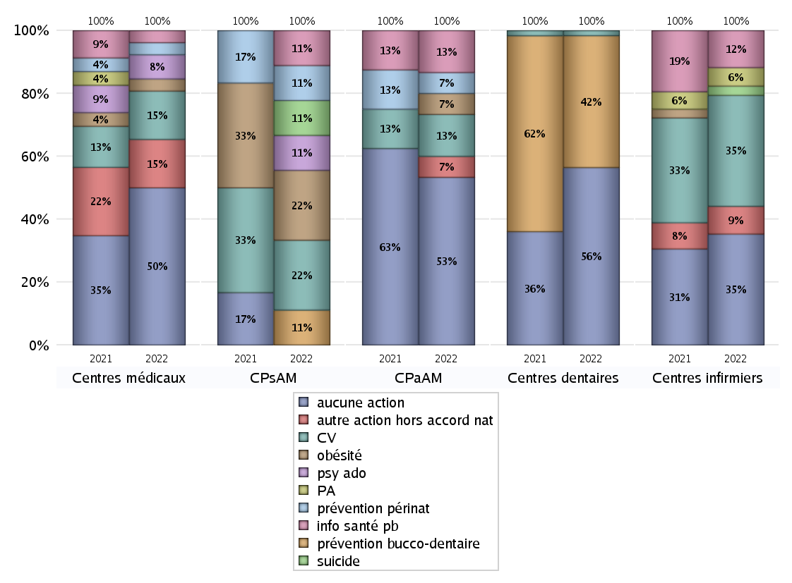
ACTIONS DE PREVENTION
 | centres médicaux |  |  | Centres de santé polyvalents sans auxiliaires médicaux CPsAM |  | Centres de santé polyvalents avec auxiliaires médicaux CPaAM |  | Total centres à activité médicale | Centres de santé dentaires |  |  | Centres de santé infirmiers |  | Grand Total | Dont centres de santé pluri professionnels
 | avec MG et avec auxiliaires médicaux | avec MG et sans auxiliaires médicaux | sans MG | avec MG | sans MG | avec MG | sans MG |  | avec MG et avec auxiliaires médicaux | avec MG et sans auxiliaires médicaux | sans MG | avec MG | sans MG
Aucune action | 1 | 9 | 3 | 0 | 0 | 4 | 4 | 21 | 0 | 1 | 34 | 0 | 12 | 68 | 5
Sous total aucune action | 13 |  |  | 0 |  | 8 |  |  | 35 |  |  | 12
Amélioration de la couverture vaccinale CV) | 0 | 4 | 0 | 2 | 0 | 2 | 0 | 8 | 0 | 0 | 1 | 0 | 12 | 21 | 3
Sous total CV | 4 |  |  | 2 |  | 2 |  |  | 1 |  |  | 12
Lutte contre la tuberculose (LCLT) | 0 | 0 | 0 | 0 | 0 | 0 | 0 | 0 | 0 | 0 | 0 | 0 | 0 | 0 | 0
Sous total LCLT | 0 |  |  | 0 |  | 0 |  |  | 0 |  |  | 0
Surpoids et obésité chez l'enfant | 1 | 0 | 0 | 2 | 0 | 1 | 0 | 4 | 0 | 0 | 0 | 0 | 0 | 4 | 3
Sous total obésité | 1 |  |  | 2 |  | 1 |  |  | 0 |  |  | 0
Souffrance psychique et conduites addictives chez l'adolescent de 12 à 25 ans | 0 | 2 | 0 | 1 | 0 | 0 | 0 | 3 | 0 | 0 | 0 | 0 | 0 | 3 | 0
Sous total souffrance psy ado | 2 |  |  | 1 |  | 0 |  |  | 0 |  |  | 0
Prévention du suicide | 0 | 0 | 0 | 1 | 0 | 0 | 0 | 1 | 0 | 0 | 0 | 0 | 1 | 2 | 0
Sous total prévention suicide | 0 |  |  | 1 |  | 0 |  |  | 0 |  |  | 1
Prévention spécifique en direction des personnes âgées pour les régions non incluses dans les expérimentations PAERPA | 0 | 0 | 0 | 0 | 0 | 0 | 0 | 0 | 0 | 0 | 0 | 0 | 2 | 2 | 0
Sous total prévention PA | 0 |  |  | 0 |  | 0 |  |  | 0 |  |  | 2
Prévention périnatale | 0 | 0 | 1 | 1 | 0 | 1 | 0 | 3 | 0 | 0 | 0 | 0 | 0 | 3 | 1
Sous total prévention périnat | 1 |  |  | 1 |  | 1 |  |  | 0 |  |  | 0
Mission de relais d'information ou d'action de santé publique dans les thèmes visés par l'accord national | 0 | 1 | 0 | 1 | 0 | 2 | 0 | 4 | 0 | 0 | 0 | 0 | 4 | 8 | 3
Sous total info santé pb | 1 |  |  | 1 |  | 2 |  |  | 0 |  |  | 4
Prévention bucco-dentaire (mission de santé publique dentaire ou bilan bucco dentaire) | 0 | 0 | 0 | 1 | 0 | 0 | 0 | 1 | 0 | 0 | 26 | 0 | 0 | 27 | 0
Sous total prévention bucco-dentaire | 0 |  |  | 1 |  | 0 |  |  | 26 |  |  | 0
Autre action non visée dans l'accord national | 0 | 3 | 1 | 0 | 0 | 1 | 0 | 5 | 0 | 0 | 0 | 0 | 3 | 8 | 1
Sous total autre action hors accord nat | 4 |  |  | 0 |  | 1 |  |  | 0 |  |  | 3

Total1 des Centres de santé avec au moins une action | 1 | 5 | 1 | 2 | 0 | 3 | 0 | 12 | 0 | 0 | 26 | 0 | 12 | 50 | 5
Total2 des Centres de santé avec au moins une action | 7 |  |  | 2 |  | 3 |  |  | 26 |  |  | 12

ETP
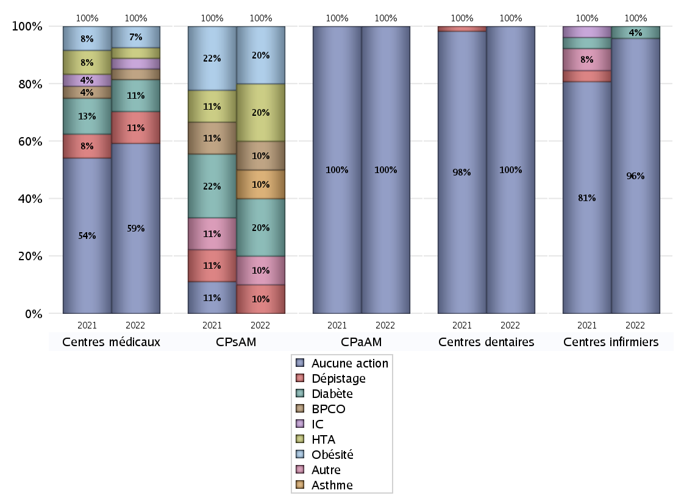
EDUCATION THERAPEUTIQUE DU PATIENT
 | centres médicaux |  |  | Centres de santé polyvalents sans auxiliaires médicaux CPsAM |  | Centres de santé polyvalents avec auxiliaires médicaux CPaAM |  | Total centres à activité médicale | Centres de santé dentaires |  |  | Centres de santé infirmiers |  | Grand Total | Dont centres de santé pluri professionnels
 | avec MG et avec auxiliaires médicaux | avec MG et sans auxiliaires médicaux | sans MG | avec MG | sans MG | avec MG | sans MG |  | avec MG et avec auxiliaires médicaux | avec MG et sans auxiliaires médicaux | sans MG | avec MG | sans MG
Aucune action | 1 | 12 | 3 | 0 | 0 | 7 | 4 | 27 | 0 | 1 | 60 | 0 | 23 | 111 | 8
Sous total aucune action | 16 |  |  | 0 |  | 11 |  |  | 61 |  |  | 23
Diabète | 1 | 2 | 0 | 2 | 0 | 0 | 0 | 5 | 0 | 0 | 0 | 0 | 1 | 6 | 2
Sous total diabète | 3 |  |  | 2 |  | 0 |  |  | 0 |  |  | 1
Asthme | 0 | 0 | 0 | 1 | 0 | 0 | 0 | 1 | 0 | 0 | 0 | 0 | 0 | 1 | 0
Sous total asthme | 0 |  |  | 1 |  | 0 |  |  | 0 |  |  | 0
BPCO | 0 | 1 | 0 | 1 | 0 | 0 | 0 | 2 | 0 | 0 | 0 | 0 | 0 | 2 | 1
Sous total BPCO | 1 |  |  | 1 |  | 0 |  |  | 0 |  |  | 0
Insuffisance cardiaque (IC) | 0 | 1 | 0 | 0 | 0 | 0 | 0 | 1 | 0 | 0 | 0 | 0 | 0 | 1 | 0
Sous total IC | 1 |  |  | 0 |  | 0 |  |  | 0 |  |  | 0
HTA | 1 | 0 | 0 | 2 | 0 | 0 | 0 | 3 | 0 | 0 | 0 | 0 | 0 | 3 | 2
Sous total HTA | 1 |  |  | 2 |  | 0 |  |  | 0 |  |  | 0
Lombalgie chronique (LC) | 0 | 0 | 0 | 0 | 0 | 0 | 0 | 0 | 0 | 0 | 0 | 0 | 0 | 0 | 0
Sous total LC | 0 |  |  | 0 |  | 0 |  |  | 0 |  |  | 0
Obésité | 1 | 1 | 0 | 2 | 0 | 0 | 0 | 4 | 0 | 0 | 0 | 0 | 0 | 4 | 2
Sous total obésité | 2 |  |  | 2 |  | 0 |  |  | 0 |  |  | 0
VIH | 0 | 0 | 0 | 0 | 0 | 0 | 0 | 0 | 0 | 0 | 0 | 0 | 0 | 0 | 0
Sous total VIH | 0 |  |  | 0 |  | 0 |  |  | 0 |  |  | 0
Douleur | 0 | 0 | 0 | 0 | 0 | 0 | 0 | 0 | 0 | 0 | 0 | 0 | 0 | 0 | 0
Sous total douleur | 0 |  |  | 0 |  | 0 |  |  | 0 |  |  | 0
Action de dépistage | 1 | 1 | 1 | 1 | 0 | 0 | 0 | 4 | 0 | 0 | 0 | 0 | 0 | 4 | 1
Sous total dépistage | 3 |  |  | 1 |  | 0 |  |  | 0 |  |  | 0
Autre | 0 | 0 | 0 | 1 | 0 | 0 | 0 | 1 | 0 | 0 | 0 | 0 | 0 | 1 | 1
Sous total autre | 0 |  |  | 1 |  | 0 |  |  | 0 |  |  | 0

Total1 des Centres de santé avec au moins une action | 1 | 2 | 1 | 2 | 0 | 0 | 0 | 6 | 0 | 0 | 0 | 0 | 1 | 7 | 2
Total2 des Centres de santé avec au moins une action | 4 |  |  | 2 |  | 0 |  |  | 0 |  |  | 1

promo santé
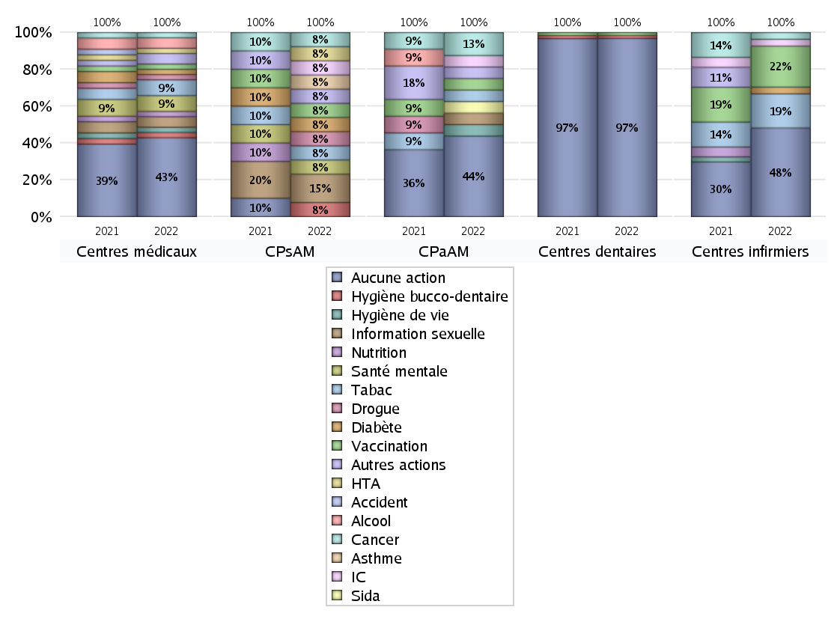
PROMOTION ET EDUCATION POUR LA SANTE
 | centres médicaux |  |  | Centres de santé polyvalents sans auxiliaires médicaux CPsAM |  | Centres de santé polyvalents avec auxiliaires médicaux CPaAM |  | Total centres à activité médicale | Centres de santé dentaires |  |  | Centres de santé infirmiers |  | Grand Total | Dont centres de santé pluri professionnels
 | avec MG et avec auxiliaires médicaux | avec MG et sans auxiliaires médicaux | sans MG | avec MG | sans MG | avec MG | sans MG |  | avec MG et avec auxiliaires médicaux | avec MG et sans auxiliaires médicaux | sans MG | avec MG | sans MG
Aucune action | 1 | 10 | 4 | 0 | 0 | 3 | 4 | 22 | 0 | 1 | 59 | 0 | 13 | 95 | 4
Sous total aucune action | 15 |  |  | 0 |  | 7 |  |  | 60 |  |  | 13
diabète | 1 | 0 | 0 | 1 | 0 | 0 | 0 | 2 | 0 | 0 | 0 | 0 | 1 | 3 | 1
Sous total diabète | 1 |  |  | 1 |  | 0 |  |  | 0 |  |  | 1
asthme | 0 | 0 | 0 | 1 | 0 | 0 | 0 | 1 | 0 | 0 | 0 | 0 | 0 | 1 | 0
Sous total asthme | 0 |  |  | 1 |  | 0 |  |  | 0 |  |  | 0
BPCO | 0 | 0 | 0 | 0 | 0 | 0 | 0 | 0 | 0 | 0 | 0 | 0 | 0 | 0 | 0
Sous total BPCO | 0 |  |  | 0 |  | 0 |  |  | 0 |  |  | 0
Insuffisance cardiaque (IC) | 0 | 0 | 0 | 1 | 0 | 1 | 0 | 2 | 0 | 0 | 0 | 0 | 1 | 3 | 1
Sous total IC | 0 |  |  | 1 |  | 1 |  |  | 0 |  |  | 1
HTA | 1 | 0 | 0 | 1 | 0 | 0 | 0 | 2 | 0 | 0 | 0 | 0 | 0 | 2 | 1
Sous total HTA | 1 |  |  | 1 |  | 0 |  |  | 0 |  |  | 0
Accident de la vie courante | 0 | 0 | 0 | 0 | 0 | 0 | 0 | 0 | 0 | 0 | 0 | 0 | 0 | 0 | 0
Sous total accident | 0 |  |  | 0 |  | 0 |  |  | 0 |  |  | 0
Alcool | 1 | 1 | 0 | 0 | 0 | 0 | 0 | 2 | 0 | 0 | 0 | 0 | 0 | 2 | 1
Sous total alcool | 2 |  |  | 0 |  | 0 |  |  | 0 |  |  | 0
cancer | 0 | 1 | 0 | 1 | 0 | 2 | 0 | 4 | 0 | 0 | 0 | 0 | 1 | 5 | 3
Sous total cancer | 1 |  |  | 1 |  | 2 |  |  | 0 |  |  | 1
Hépatite | 0 | 0 | 0 | 0 | 0 | 0 | 0 | 0 | 0 | 0 | 0 | 0 | 0 | 0 | 0
Sous total hépatite | 0 |  |  | 0 |  | 0 |  |  | 0 |  |  | 0
Hygiène bucco-dentaire | 1 | 0 | 0 | 1 | 0 | 0 | 0 | 2 | 0 | 0 | 1 | 0 | 0 | 3 | 1
Sous total hygiène bucco-dentaire | 1 |  |  | 1 |  | 0 |  |  | 1 |  |  | 0
Hygiène de vie | 1 | 0 | 0 | 0 | 0 | 1 | 0 | 2 | 0 | 0 | 0 | 0 | 0 | 2 | 2
Sous total hygiène de vie | 1 |  |  | 0 |  | 1 |  |  | 0 |  |  | 0
Infection respiratoire | 0 | 0 | 0 | 0 | 0 | 0 | 0 | 0 | 0 | 0 | 0 | 0 | 0 | 0 | 0
Sous total infection respîratoire | 0 |  |  | 0 |  | 0 |  |  | 0 |  |  | 0
Information sexuelle | 0 | 2 | 0 | 2 | 0 | 1 | 0 | 5 | 0 | 0 | 0 | 0 | 0 | 5 | 2
Sous total information sexuelle | 2 |  |  | 2 |  | 1 |  |  | 0 |  |  | 0
Nutrition | 1 | 0 | 0 | 0 | 0 | 0 | 0 | 1 | 0 | 0 | 0 | 0 | 0 | 1 | 1
Sous total nutrition | 1 |  |  | 0 |  | 0 |  |  | 0 |  |  | 0
santé mentale | 1 | 2 | 0 | 1 | 0 | 0 | 0 | 4 | 0 | 0 | 0 | 0 | 0 | 4 | 1
Sous total santé mentale | 3 |  |  | 1 |  | 0 |  |  | 0 |  |  | 0
Sida | 0 | 0 | 0 | 0 | 0 | 1 | 0 | 1 | 0 | 0 | 0 | 0 | 0 | 1 | 1
Sous total sida | 0 |  |  | 0 |  | 1 |  |  | 0 |  |  | 0
Tabac | 1 | 2 | 0 | 1 | 0 | 1 | 0 | 5 | 0 | 0 | 0 | 0 | 5 | 10 | 3
Sous total tabac | 3 |  |  | 1 |  | 1 |  |  | 0 |  |  | 5
Usage de la drogue | 0 | 1 | 0 | 1 | 0 | 0 | 0 | 2 | 0 | 0 | 0 | 0 | 0 | 2 | 1
Sous total drogue | 1 |  |  | 1 |  | 0 |  |  | 0 |  |  | 0
Vaccination | 0 | 1 | 0 | 1 | 0 | 1 | 0 | 3 | 0 | 0 | 1 | 0 | 6 | 10 | 1
Sous total vaccination | 1 |  |  | 1 |  | 1 |  |  | 1 |  |  | 6
Autres actions | 1 | 1 | 0 | 1 | 0 | 1 | 0 | 4 | 0 | 0 | 0 | 0 | 0 | 4 | 3
Sous total autres actions | 2 |  |  | 1 |  | 1 |  |  | 0 |  |  | 0

Total1 des Centres de santé avec au moins une action | 1 | 4 | 0 | 2 | 0 | 4 | 0 | 11 | 0 | 0 | 1 | 0 | 11 | 23 | 6
Total2 des Centres de santé avec au moins une action | 5 |  |  | 2 |  | 4 |  |  | 1 |  |  | 11

activités spécifiques
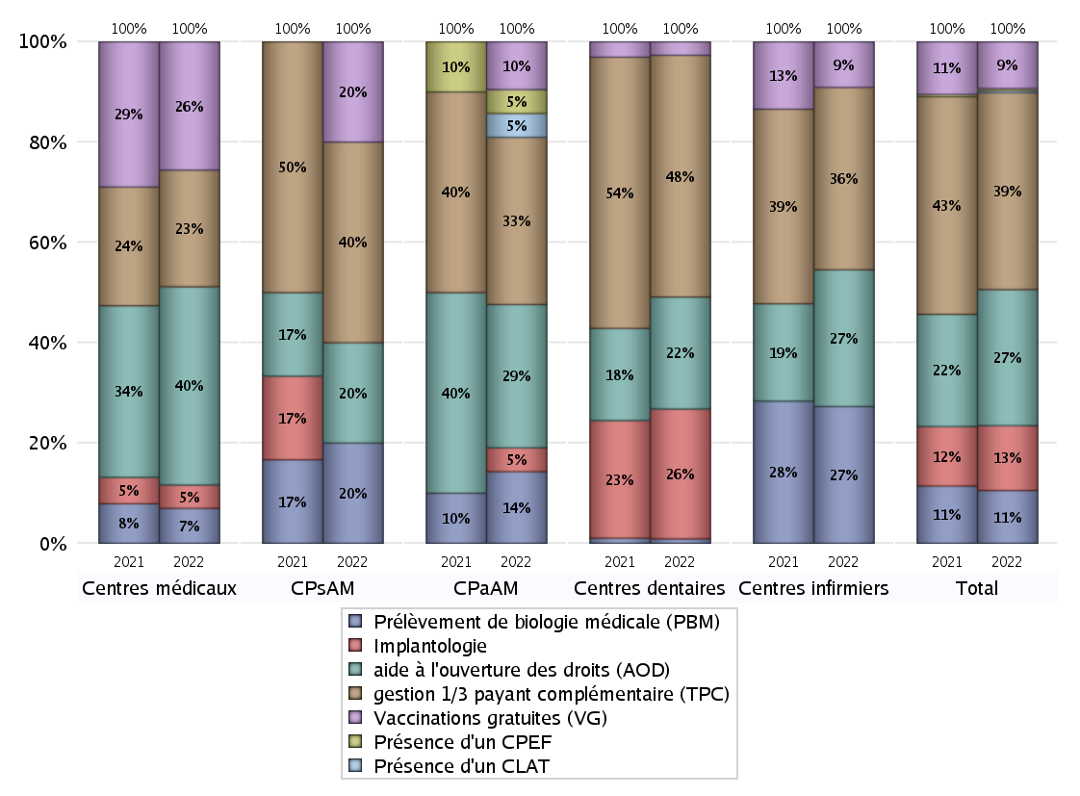
ACTIVITES SPECIFIQUES
 | centres médicaux |  |  | Centres de santé polyvalents sans auxiliaires médicaux CPsAM |  | Centres de santé polyvalents avec auxiliaires médicaux CPaAM |  | Total centres à activité médicale | Centres de santé dentaires |  |  | Centres de santé infirmiers |  | Grand Total | Dont centres de santé pluri professionnels
 | avec MG et avec auxiliaires médicaux | avec MG et sans auxiliaires médicaux | sans MG | avec MG | sans MG | avec MG | sans MG |  | avec MG et avec auxiliaires médicaux | avec MG et sans auxiliaires médicaux | sans MG | avec MG | sans MG
Prélèvement de biologie médicale (PBM) | 0 | 2 | 1 | 1 | 0 | 3 | 0 | 7 | 0 | 1 | 0 | 0 | 18 | 26 | 3
Sous total PBM | 3 |  |  | 1 |  | 3 |  |  | 1 |  |  | 18
Implantologie | 0 | 2 | 0 | 0 | 0 | 0 | 1 | 3 | 0 | 1 | 28 | 0 | 0 | 32 | 0
Sous total implanto | 2 |  |  | 0 |  | 1 |  |  | 29 |  |  | 0
aide à l'ouverture des droits (AOD) | 2 | 12 | 3 | 1 | 0 | 4 | 2 | 24 | 0 | 1 | 24 | 0 | 18 | 67 | 6
Sous total AOD | 17 |  |  | 1 |  | 6 |  |  | 25 |  |  | 18
gestion 1/3 payant complémentaire (TPC) | 1 | 7 | 2 | 2 | 0 | 4 | 3 | 19 | 0 | 1 | 53 | 0 | 24 | 97 | 6
Sous total TPC | 10 |  |  | 2 |  | 7 |  |  | 54 |  |  | 24
Présence d'un CLAT | 0 | 0 | 0 | 0 | 0 | 1 | 0 | 1 | 0 | 0 | 0 | 0 | 0 | 1 | 1
Sous total CLAT | 0 |  |  | 0 |  | 1 |  |  | 0 |  |  | 0
Présence d'un CeGIDD | 0 | 0 | 0 | 0 | 0 | 0 | 0 | 0 | 0 | 0 | 0 | 0 | 0 | 0 | 0
Sous total CeGIDD | 0 |  |  | 0 |  | 0 |  |  | 0 |  |  | 0
Présence d'un CPEF | 0 | 0 | 0 | 0 | 0 | 1 | 0 | 1 | 0 | 0 | 0 | 0 | 0 | 1 | 1
Sous total CPEF | 0 |  |  | 0 |  | 1 |  |  | 0 |  |  | 0
Présence d'un centre de PMI | 0 | 0 | 0 | 0 | 0 | 0 | 0 | 0 | 0 | 0 | 0 | 0 | 0 | 0 | 0
Sous total PMI | 0 |  |  | 0 |  | 0 |  |  | 0 |  |  | 0
Vaccinations gratuites (VG) | 0 | 10 | 1 | 1 | 0 | 2 | 0 | 14 | 0 | 1 | 2 | 0 | 6 | 23 | 2
Sous total VG | 11 |  |  | 1 |  | 2 |  |  | 3 |  |  | 6
Total | 43 |  |  | 5 |  | 21 |  | 69 | 112 |  |  | 66 |  | 247 | 19

